关系图
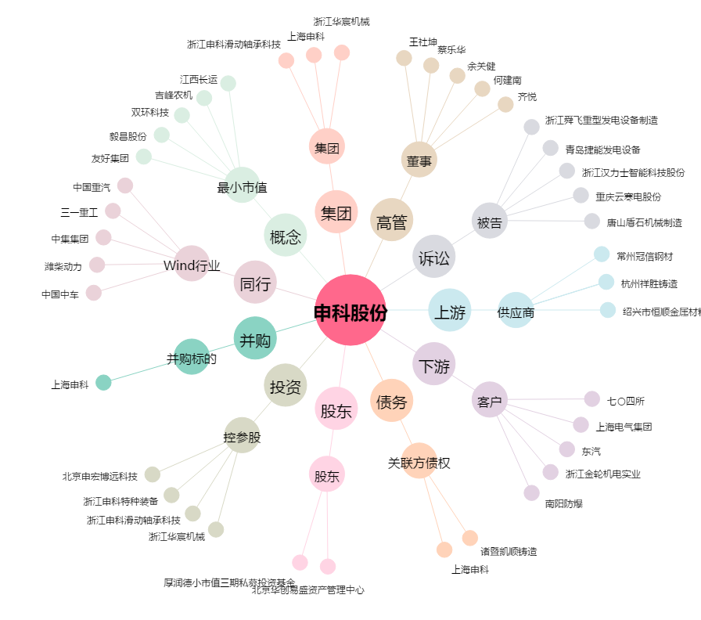
申科股份[002633.SZ] - 关系概览图

